Модель
Управляющие воздействия модели |  |  |  |  |  |  | Параметры |  | rho
 | Обозначение |  |  |  |  |  | Ω_IPD | 10.0 | 1.1
Курс RUB/USD | ER | 73.65 ₽ | 73.65 ₽ |  |  |  | σ_APD | 1.1 | 0.1
Изменение курса RUB/USD | DER | 0% | 0.0% |  |  |  | Ω_APD | 5.0 | 1.2
Мировая цена товара A USD | WP | 265,148.00 ₽ | 265148.00 |  |  |  | σ_ADW | 5.0 | 0.8
Изменение мировой цены товара A USD | DWP | 0% | 0.0% |  |  |  | σ_ATD | 2.5 | 0.6
Цена экспорта товара А USD (без тарифа) | P_AXD_USD | 206366 | 206160.1 |  |  |  |  |  | SS_DS
Цена импорта товара А USD (без тарифа) | P_AMD_USD | 180531 | 180379.2 |  |  |  | ε_IPD | 0.5 | 70.807
Цена экспорта товара I USD (без тарифа) | P_IXD_USD | 86799 | 82149.46 |  |  |  | ε_IXD | -1.5 | 140904116603.418
Экспортный тариф на товар А | TAXD | 0% | 0% |  |  |  | ε_AVD | 1.0 | 0.055
Экспортный тариф на промежуточный товар I | TIXD | 0% | 50% |  |  |  | ε_ADW | -0.5 | 85349300.917
Импортный тариф на товар A | TAMD | 0% | 0% |  |  |  | ε_AXW | 1.0 | 0.498
 |  |  |  |  |  |  | ε_AMD | 1.0 | 0.000
Шок предложения IPD_SUPPLY | SS_IPD_SUPPLY | 0% | 0% |  |  |  | ε_ATD | -0.5 | 15768969.739
Шок спроса IXD_DEMAND | DS_IXD_DEMAND | 0% | 0%
Шок предложения AVD_SUPPLY | SS_AVD_SUPPLY | 0% | 0%
Шок спроса ADW_DEMAND | DS_ADW_DEMAND | 0% | 0%
Шок предложения AXW_SUPPLY | SS_AXW_SUPPLY | 0% | 0%
Шок предложения AMD_SUPPLY | SS_AMD_SUPPLY | 0% | 0%
Шок спроса ATD_DEMAND | DS_ATD_DEMAND | 0% | 0%

Решение найдено
 |  | Базовое равновесие |  | Относительное качество | Новое равновесие |  | Изменение (%)
Наименование переменной | Обозначение | Цена (P) | Количество (Q), тыс. м3 |  | Цена (P) | Количество (Q) | Цена (P) | Количество (Q)
Отечественное производство промежуточного товара I | IPD | 2811000 | 118716 |  | 2726415 | 116916 | -3.01% | -1.52%
Экспорт промежуточного товара I | IXD | 6392746 | 5510 | 3.28 | 6050308 | 3257 | -5.36% | -40.88%
Потребление отраслью А промежуточного товара I | AID | 2636667 | 113206 | 1.00 | 2631152 | 113658 | -0.21% | 0.40%
Потребление отраслью А добавленной стоимости | AVD | 1807720 | 100000 | 0.61 | 1809174 | 100080 | 0.08% | 0.08%
Отечественное производство A | APD | 14822327 | 32333 | 0.00 | 14807496 | 32424 | -0.10% | 0.28%
Отечественный экспорт A | AXD | 15198856 | 27877 | 0.84 | 15183693 | 27964 | -0.10% | 0.31%
Мировое производство (без отечественного экспорта) A | AXW | 20403499 | 137874 | 1.56 | 20397127 | 137831 | -0.03% | -0.03%
Мировое потребление A | ADW | 19528150 | 165751 |  | 19517796 | 165795 | -0.05% | 0.03%
Отечественное производство для внутреннего потребления A | ASD | 12467000 | 4456 | 1.00 | 12448643 | 4460 | -0.15% | 0.07%
Отечественное совокупное потребление A | ATD | 12468715 | 4466 |  | 12450370 | 4469 | -0.15% | 0.07%
Импорт товара А | AMD | 13296108 | 9 | 0.09 | 13284927 | 9 | -0.08% | -0.08%
Экзогенное изменение мировой цены | DWP_1 | 100% |  |  | 133%
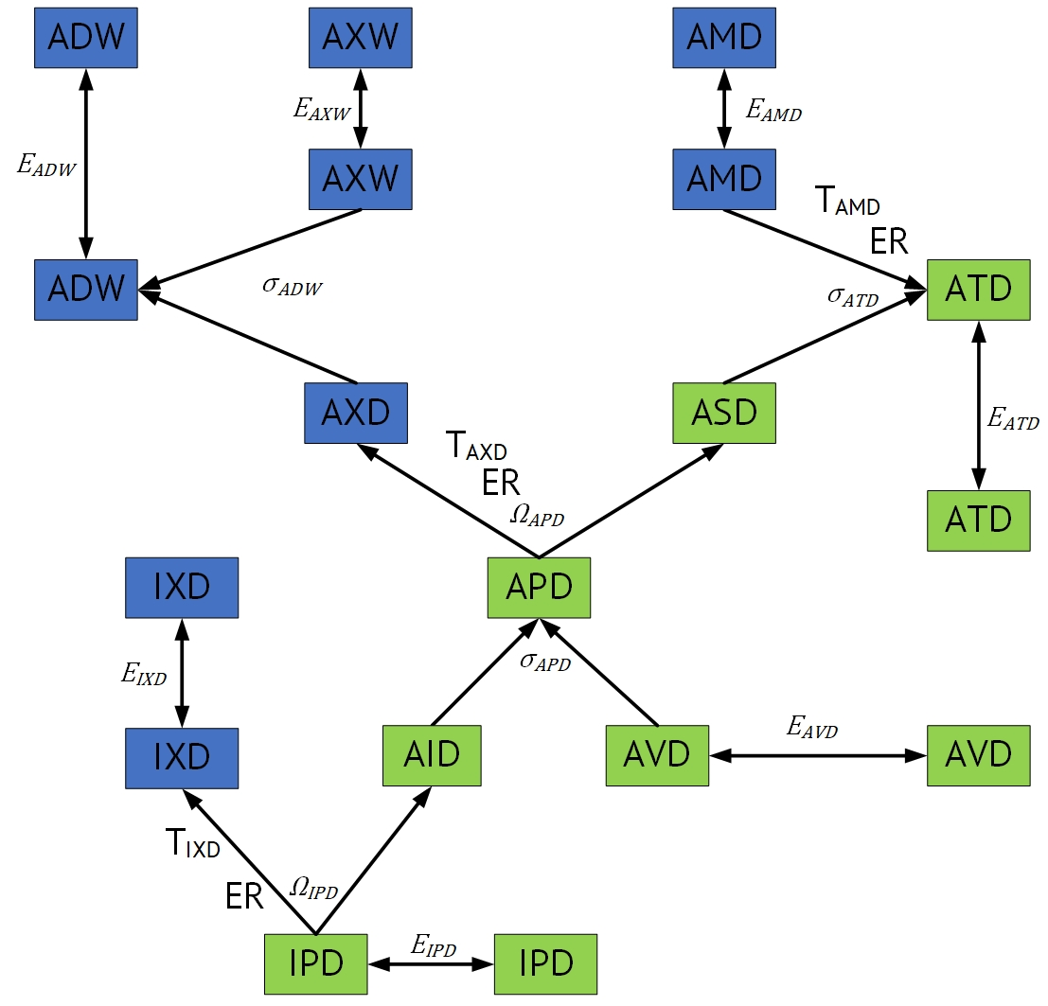
Уравнения
IPD_SUPPLY | 0
IPD_BUD_CET | 0
IPD_CET | 0
IPD_BAL_CET | 1.045918907E-11
IXD_DEMAND | 0
AVD_SUPPLY | 0
APD_BUD_CES | 0
APD_CES | 0
APD_BAL_CES | 0
AVD_SUPPLY | 0
APD_BUD_CET | 0
APD_CET | 0
APD_BAL_CET | 0
ADW_BUD_CES | 0
ADW_CES | 0
ADW_BAL_CES | 0
AXW_SUPPLY | 0
ADW_DEMAND | 0
ATD_BUD_CES | 0
ATD_CES | 0
ATD_BAL_CES | -5.4178883602E-13
AMD_SUPPLY | 0
ATD_DEMAND | 0

